dSU 0700_003
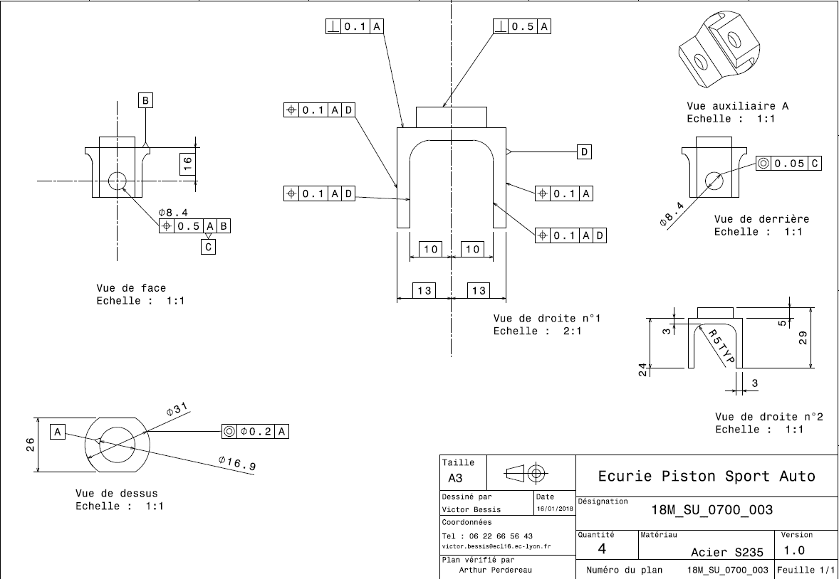
Drawing part : | SU_0700_003

